关系图
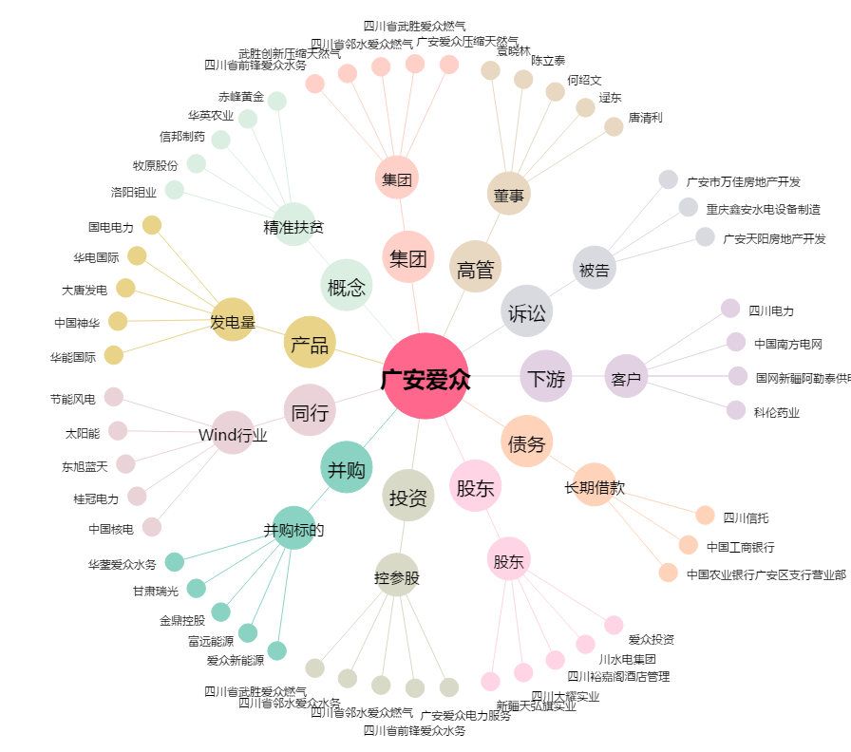
广安爱众[600979.SH] - 关系概览图

